201701题目
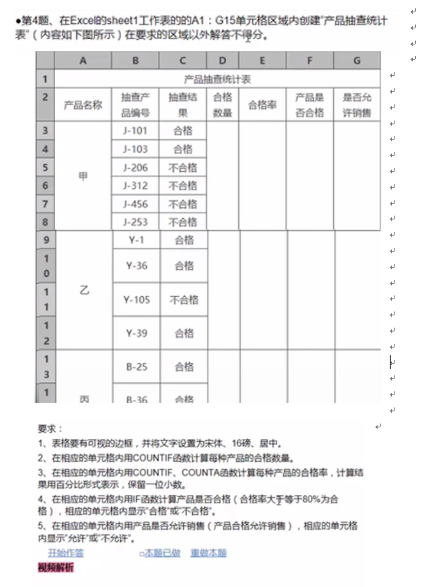

201602题目
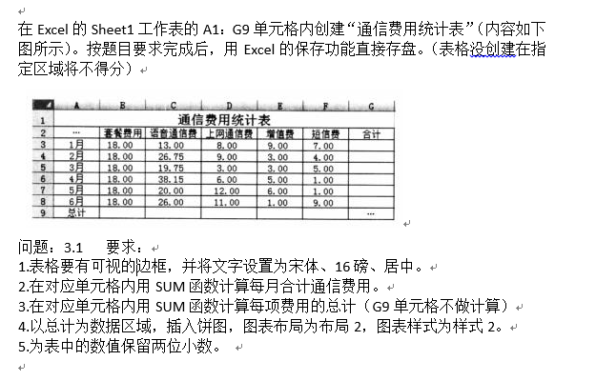

201502题目
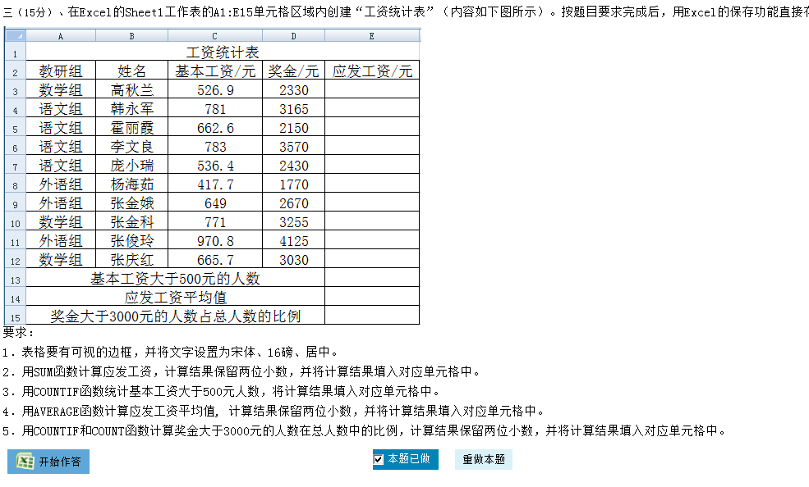

201501题目
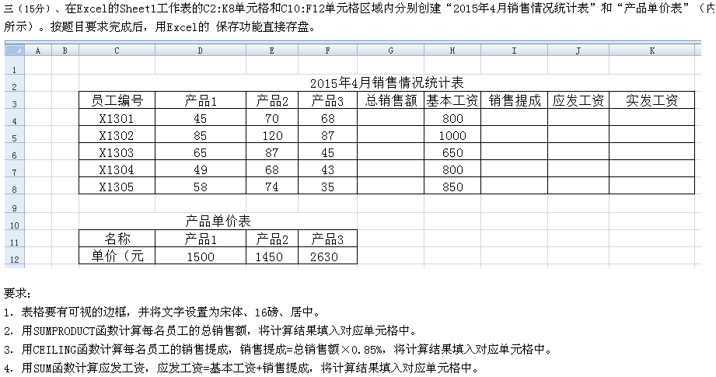

201402题目
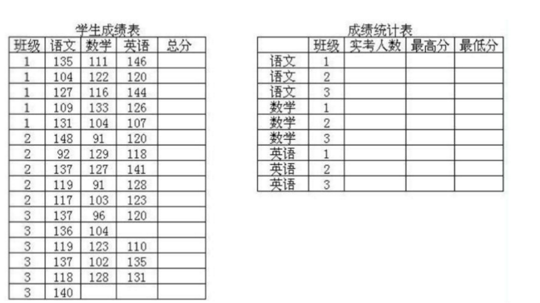



201401题目
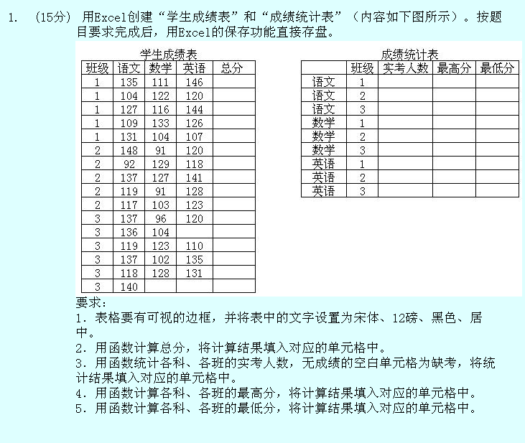

学生成绩表 |  |  |  |  | 成绩统计表
班级 | 语文 | 数学 | 英语 | 总分 |  | 班级 | 实考人数 | 最高分 | 最低分
1 | 135 | 111 | 146 | 392 | 语文 | 1 | 5 | 404 | 109
1 | 404 | 122 | 120 | 646 | 语文 | 2 | 5 | 148 | 92
1 | 127 | 116 | 144 | 387 | 语文 | 3 | 6 | 137 | 118
1 | 109 | 133 | 126 | 368 | 数学 | 1 | 5 | 133 | 104
1 | 131 | 104 | 107 | 342 | 数学 | 2 | 5 | 129 | 91
2 | 148 | 91 | 120 | 359 | 数学 | 3 | 5 | 128 | 96
2 | 92 | 129 | 118 | 339 | 英语 | 1 | 5 | 146 | 107
2 | 137 | 127 | 141 | 405 | 英语 | 2 | 5 | 141 | 118
2 | 119 | 91 | 128 | 338 | 英语 | 3 | 4 | 377 | 110
2 | 117 | 103 | 123 | 343
3 | 137 | 96 | 120 | 353
3 | 136 | 104 |  | 240
3 | 119 | 123 | 110 | 352
3 | 137 | 102 | 135 | 374
3 | 118 | 128 | 131 | 377

201301题目
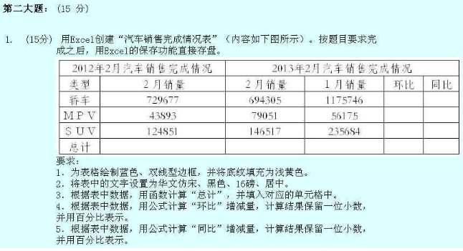

201302题目
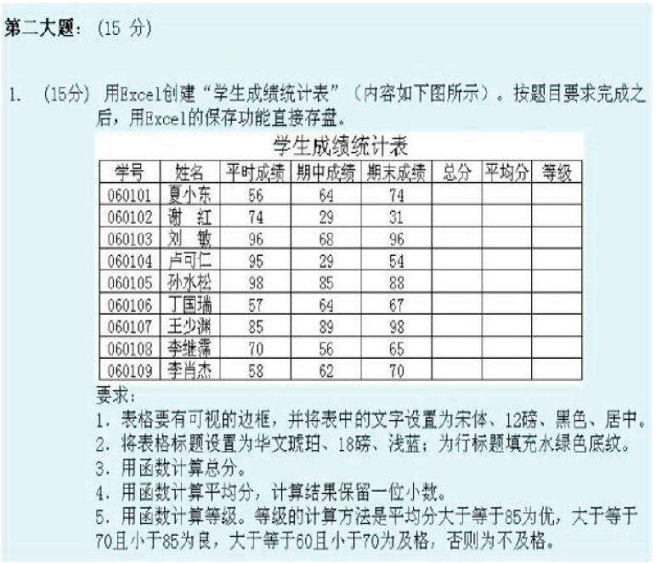

201201题目
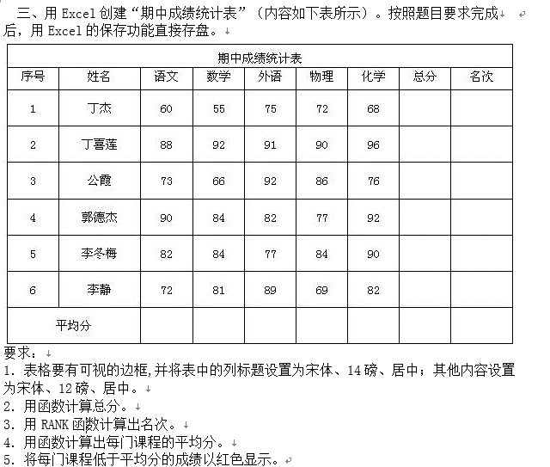
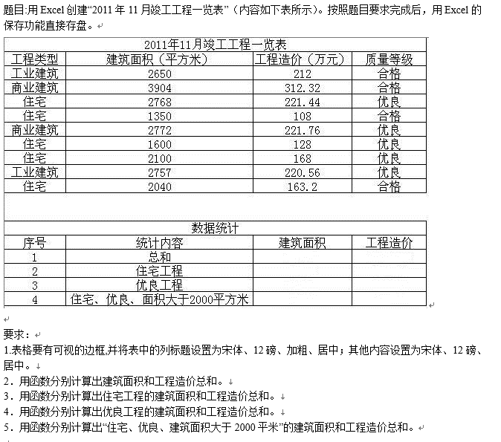

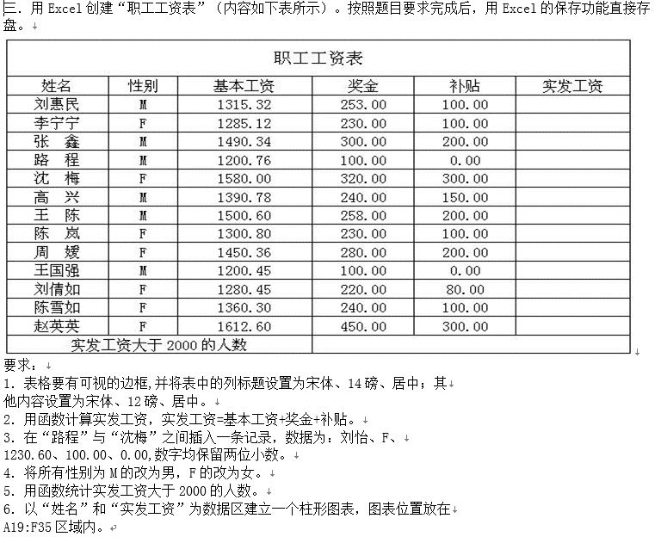

201201答题
 | 实发工资
刘惠民 | 1668.32
李宁宁 | 1615.12
张鑫 | 1990.34
路程 | 1300.76
刘怡 | 1330.6
沈梅 | 2200
高兴 | 1780.78
王陈 | 1958.6
陈岚 | 1630.8
周媛 | 1930.36
王国强 | 1300.45
刘倩如 | 1580.45
陈雪如 | 1700.3
赵英英 | 2362.6

201202(含C）题目
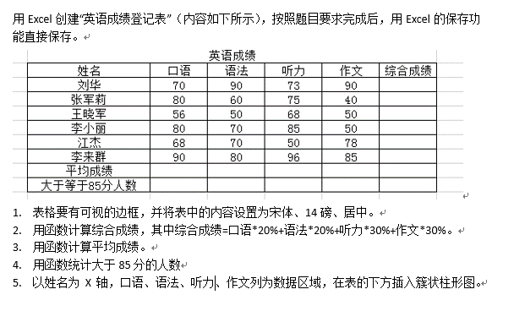
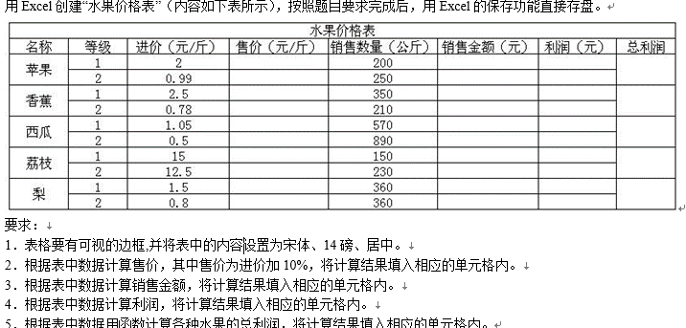

英语成绩
姓名 | 口语 | 语法 | 听力 | 作文 | 综合成绩
刘华 | 70 | 90 | 73 | 90
张军莉 | 80 | 60 | 75 | 40
王晓军 | 56 | 50 | 68 | 50
李小丽 | 80 | 70 | 85 | 50
江杰 | 68 | 70 | 50 | 78
李来群 | 90 | 80 | 96 | 85
平均成绩
大于等于85分人数

201202答题
英语成绩
姓名 | 口语 | 语法 | 听力 | 作文 | 综合成绩
刘华 | 70 | 90 | 73 | 90 | 80.9
张军莉 | 80 | 60 | 75 | 40 | 62.5
王晓军 | 56 | 50 | 68 | 50 | 56.6
 | 口语 | 语法 | 听力 | 作文 | 综合成绩
刘华 | 70 | 90 | 73 | 90 | 80.9
张军莉 | 80 | 60 | 75 | 40 | 62.5
王晓军 | 56 | 50 | 68 | 50 | 56.6
李小丽 | 80 | 70 | 85 | 50 | 70.5
江杰 | 68 | 70 | 50 | 78 | 66
李来群 | 90 | 80 | 96 | 85 | 88.3
平均成绩 | 74 | 70 | 74.5 | 65.5 | 70.8
大于等于85分人数 | 1 | 1 | 2 | 2 | 1
李小丽 | 80 | 70 | 85 | 50 | 70.5
江杰 | 68 | 70 | 50 | 78 | 66
李来群 | 90 | 80 | 96 | 85 | 88.3
平均成绩 | 74 | 70 | 74.5 | 65.5 | 70.8
大于等于85分人数 | 1 | 1 | 2 | 2 | 1

201101题目
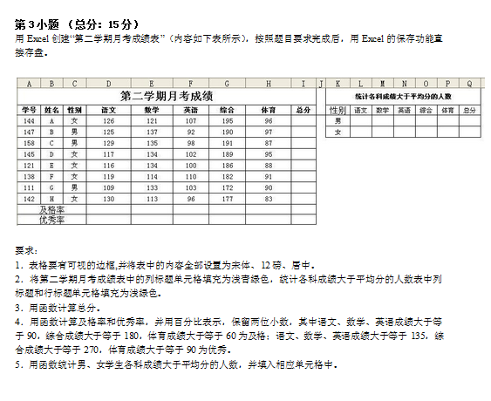
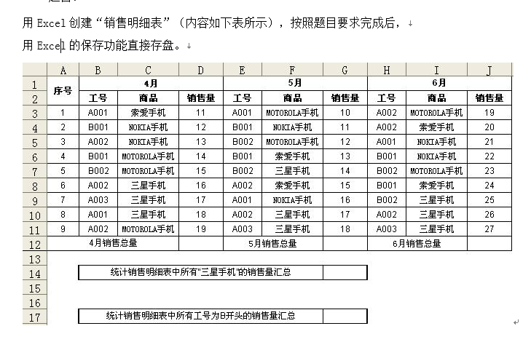

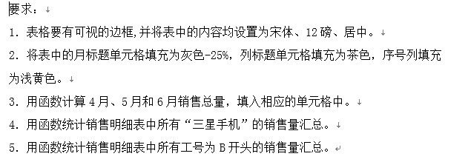

201102题目
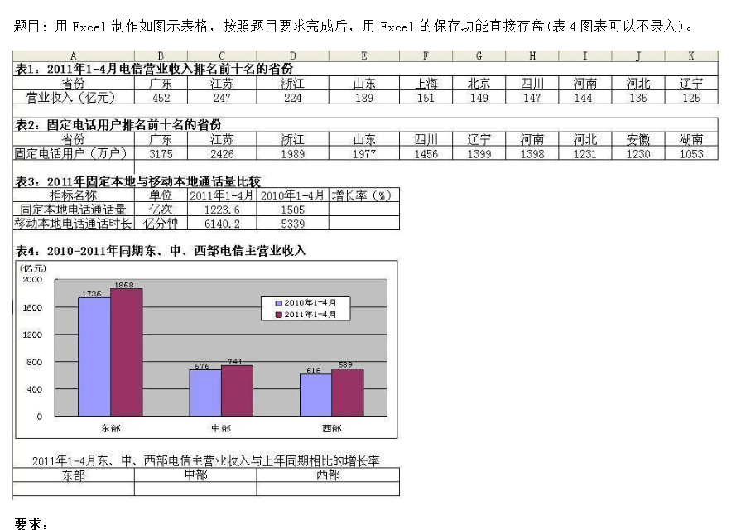



201102答题
表一：2011年1-4月电信营业收入排名
省份 | 广东 | 江苏 | 浙江 | 山东 | 上海 | 北京 | 四川 | 河南 | 河北 | 辽宁
营业收入 | 452 | 247 | 224 | 189 | 151 | 149 | 147 | 144 | 135 | 125

表二：固定电话与本地移动前十的省份
省份 | 广东 | 江苏 | 浙江 | 山东 | 四川 | 辽宁 | 河南 | 河北 | 安徽 | 湖南
固定电话用户（万户） | 3175 | 2426 | 1989 | 1977 | 1456 | 1399 | 1398 | 1231 | 1230 | 1053

表三：2011年固定本地与移动本地通话量比较
指标名称 | 单位 | 2011年1-4月 | 2010年1-4月 | 增长率（%）
固定本地通话量 | 亿次 | 1223.6 | 1505 | 12%
移动本地电话通话时长 | 亿分钟 | 61410.2 | 5339 | 1%

2011年东，中，西部电信主营业收入与上半年同期相比的增长率
东部 | 中部 | 西部
10% | 10% | 11%

201001题目
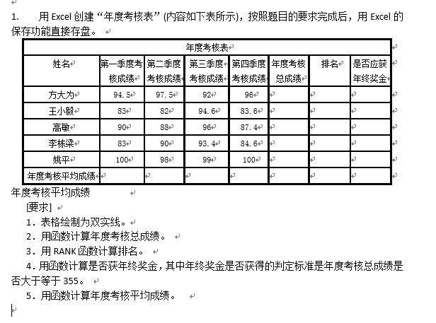

201002题目
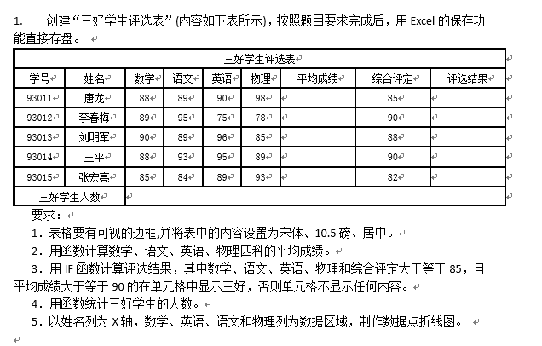

201002答题
三好学生评价表
学号 | 姓名 | 数学 | 语文 | 英语 | 物理 | 平均成绩 | 综合评定 | 评选结果
93011 | 唐龙 | 88 | 89 | 90 | 98 | 91.25 | 85 | 三好
93012 | 李春梅 | 89 | 95 | 75 | 78 | 84.25 | 90
93013 | 刘明军 | 90 | 89 | 96 | 85 | 90 | 83
93014 | 王平 | 88 | 93 | 95 | 89 | 91.25 | 90 | 三好
93015 | 张宏亮 | 85 | 84 | 89 | 93 | 87.75 | 82
三好学生人数 |  | 2

200901题目
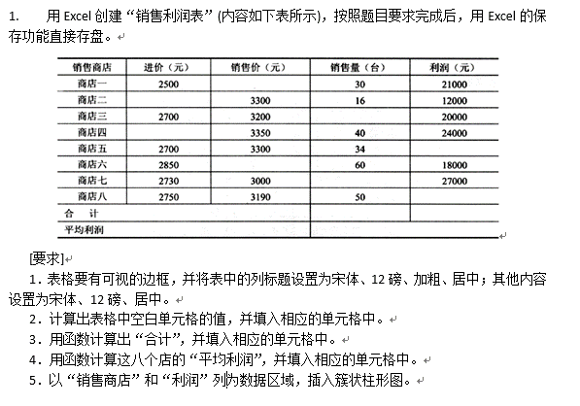

200901答题
 | 利润（元）
商店一 | 21000
商店二 | 12000
商店三 | 20000
商店四 | 24000
商店五 | 20400
商店六 | 18000
商店七 | 27000
商店八 | 22000
合计 | 164400
平均利润
销售商店 | 进价（元） | 销售价（元） | 销售量（台） | 利润（元）
商店一 | 2500 | 3200 | 30 | 21000
商店二 | 2550 | 3300 | 16 | 12000
商店三 | 2700 | 3200 | 40 | 20000
商店四 | 2750 | 3350 | 40 | 24000
商店五 | 2700 | 3300 | 34 | 20400
商店六 | 2850 | 3150 | 60 | 18000
商店七 | 2730 | 3000 | 100 | 27000
商店八 | 2750 | 3190 | 50 | 22000
合计 |  |  | 370 | 164400
平均利润 |  |  | 20550

200902题目
